Fiche d'inscirption
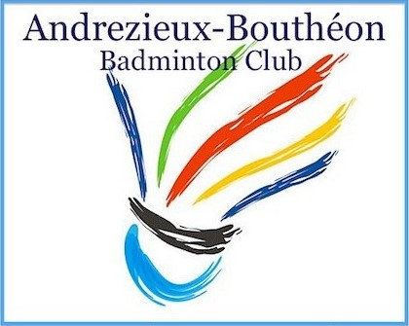
 |  |  | FEUILLE INSCRIPTION
 |  |  | 3ème Open de Doubles d'Andrézieux-Bouthéon
 |  |  | 30 Juin et 1er Juillet 2018

CLUB |  |  |  |  |  | RESPONSABLE |  |  |  | TEL
SIGLE |  |  |  |  |  | ADRESSE |  |  |  | EMAIL

 |  |  | H/F |  |  |  | Inscrire Série demandée
 | NOM | Prénom | Sexe | Classement |  | Licence | Inscription |  | Partenaire DOUBLE | Club | Partenaire MIXTE | Club | Montant
 |  |  |  | D | Mx |  | D | Mx
1 |  |  |  |  |  |  |  |  |  |  |  |  | 0
2 |  |  |  |  |  |  |  |  |  |  |  |  | 0
3 |  |  |  |  |  |  |  |  |  |  |  |  | 0
4 |  |  |  |  |  |  |  |  |  |  |  |  | 0
5 |  |  |  |  |  |  |  |  |  |  |  |  | 0
6 |  |  |  |  |  |  |  |  |  |  |  |  | 0
7 |  |  |  |  |  |  |  |  |  |  |  |  | 0
8 |  |  |  |  |  |  |  |  |  |  |  |  | 0
9 |  |  |  |  |  |  |  |  |  |  |  |  | 0
10 |  |  |  |  |  |  |  |  |  |  |  |  | 0
11 |  |  |  |  |  |  |  |  |  |  |  |  | 0
12 |  |  |  |  |  |  |  |  |  |  |  |  | 0
13 |  |  |  |  |  |  |  |  |  |  |  |  | 0
14 |  |  |  |  |  |  |  |  |  |  |  |  | 0
15 |  |  |  |  |  |  |  |  |  |  |  |  | 0
16 |  |  |  |  |  |  |  |  |  |  |  |  | 0
17 |  |  |  |  |  |  |  |  |  |  |  |  | 0
18 |  |  |  |  |  |  |  |  |  |  |  |  | 0
19 |  |  |  |  |  |  |  |  |  |  |  |  | 0
20 |  |  |  |  |  |  |  |  |  |  |  |  | 0
21 |  |  |  |  |  |  |  |  |  |  |  |  | 0
22 |  |  |  |  |  |  |  |  |  |  |  |  | 0
23 |  |  |  |  |  |  |  |  |  |  |  |  | 0
24 |  |  |  |  |  |  |  |  |  |  |  |  | 0
25 |  |  |  |  |  |  |  |  |  |  |  |  | 0
26 |  |  |  |  |  |  |  |  |  |  |  |  | 0

Nombre de Dames |  | 0 |  | 1 Tableau |  |  | 15 € |  | Nombre d'inscriptions : | 0 |  | Total | 0 €
Nombre d'hommes |  | 0 |  | 2 Tableaux |  |  | 18 €

Pré-inscriptions par mail |  |  | tournoi.abbc.42@gmail.com

Chèque à envoyer à |  |  | Florian Chalard 23, rue Gambetta 42170 BONSON (06 42 55 55 76)

Ordre du chèque |  |  | ABBC 42

Date limite |  |  | 2018-06-16

